Hoja2
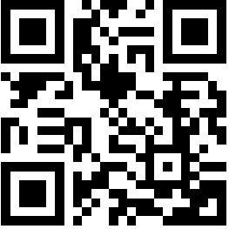
WHATSAPP
PROFESOR FREDDY LLANTO

